mini_01
토끼를 찾아라.

이전 내용 |  |  | 예시
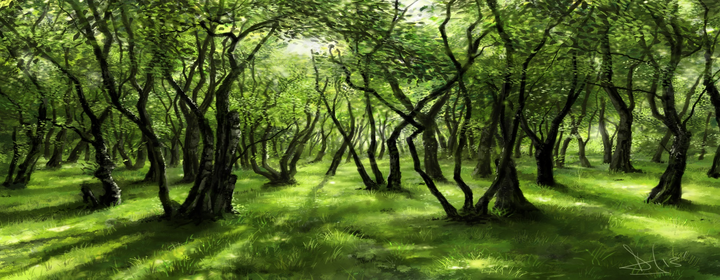
요정을 만나 여행의 시작을 알리는 튜토리얼 게임. |  |  | 

오답

정답

설명

요정을 포함하여 보이는 그림에서 숨어있는 토끼를 찾아낸다.

2D IMAGE |  |  | 설정 세부사항

 | Name | collect_01
 | Color | Red (#FF0000)
 | Animation | 왼쪽 아래에서 시작하여 원을 그린다.
 | LifeTime | 1 sec
 | Explain | 정답을 선택했을 시 표기되는 표식

 | Name | collect_02
 | Color | Blud (#6B66FF)
 | Animation | 원쪽 아래에서 시작하여 원을 그린다.
 | LifeTime | 1 sec
 | Explain | 오답을 선택했을 시 표기되는 표식

